Feuil1
À L'ATTENTION DE TOUT LE PERSONNEL SOIGNANT ET DES PROFESSIONNELS

Activités de prévention et de traitement du déconditionnement


Thématique du mois de septembre



MUSICOTHÉRAPIE

Types d'activités suggérées pour la thématique mensuelle

Musique pendant les groupes de marche

Musique et chants pendant les soins

Visionnement de comédies musicales

Musique pendant les heures de repas
(les styles variés: country, salsa, rock n roll, classique, ballades…)

Activités de loisirs en lien avec la thématique mensuelle

Participation des usagers : danser, chanter, fredonner, mimer leurs chansons préférées


Repas thématique country

Spectacle de musique

Ballon musical

Implication des PAB et des ADS pour accomplir des activités de loisirs en lien
avec la thématique mensuelle

Musicothérapie

Quiz thème : la musique

Merci de collaborer au maintien des acquis des usagers
et ainsi leur permettre de maintenir leur autonomie et leurs capacités

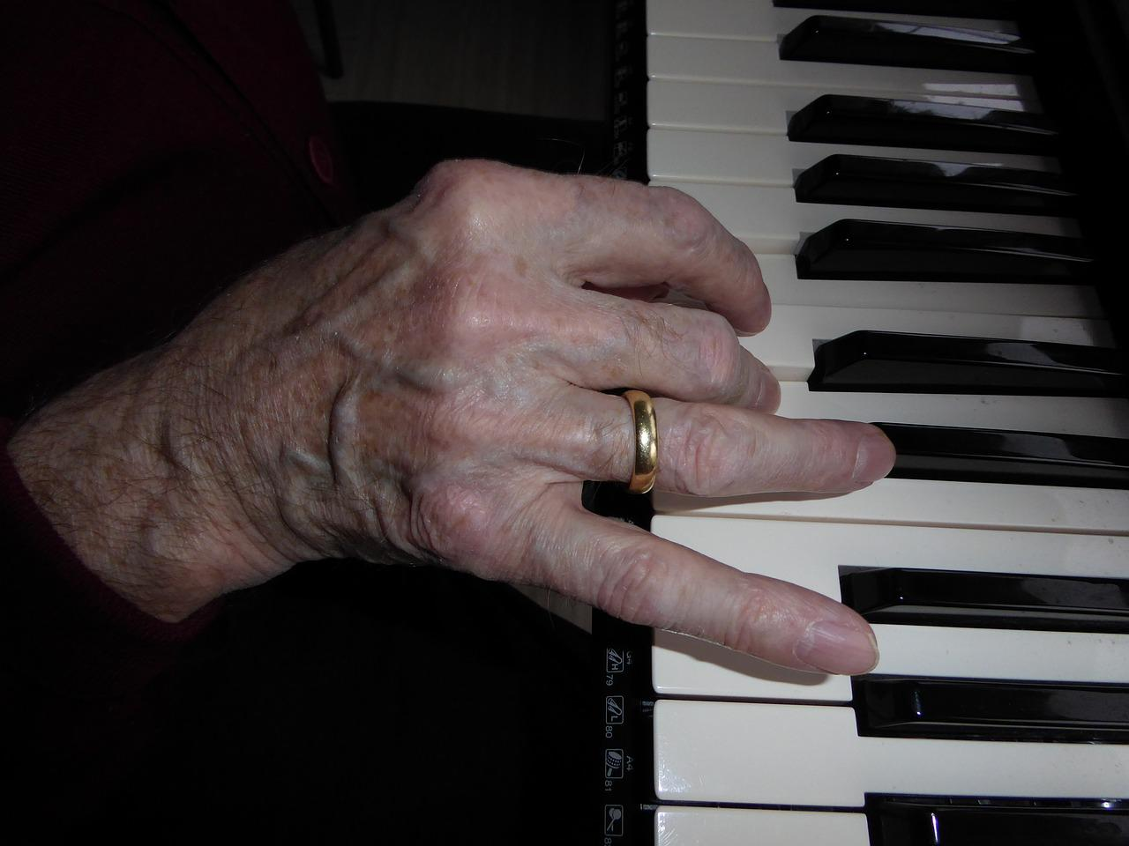
Merci de votre travail d'équipe!

"La musique offre beaucoup d'émotion, elle vous tranporte. Elle a la faculté de remonté le temps, d'aller chercher vos souvenirs. La musique est encourageante, elle renforce." Aretha Franklin

